Đặc tả chức năng 1
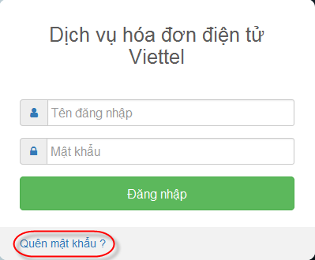
Làm theo mẫu bên dưới
Vào mục insert, chèn vào textbox để viết đặc tả
Ảnh màn hình để ở bên cạnh ô textbox
Usecase 1: Đăng nhập:
Ý ngĩa chức năng: Cho phép người dùng đăng nhập vào hệ thống để thực hiện các hoạt động đòi hỏi có tài khoản đăng nhập
Xử lý dự phòng: một số dự phòng sẵn xảy ra khi một vài người cố gắng mà sử dụng chức năng của hệ thống, tức là không có accout nhưng vẫn cố gắng đăng nhập vào làm một số hoạt động bất thường của hệ thống.
Tác nhân: Là những đối tượng nào có thể sử dụng chức năng đăng nhập của hệ thống.
Điều kiện cần chuẩn bị trước: một tài khoản đã được kích hoạt. Những yêu cầu cần thiết cho user public.
Các bước để thực hiện chức năng:
Có 4 loại user có thể đăng nhập vào hệ thống:
Loại 1: Admin: Sẽ có full quyền
Loại 2: Cán bộ phụ trách, trợ lý đào tạo
Loại 3: Trợ lý khoa học.
Loại 4: Các cán bộ thông thường trong khoa bao gồm giảng viên và các cán bộ kỹ thuật.
1. Chọn chức năng đăng nhập.
2. Giao diện đăng nhập được mở ra.
3. User nhập vào password và username.
4. Hệ thống kiểm tra dữ liệu đầu vào
5. Hệ thống chấp nhận user.
6. Cấp quyền cho user.
Tình huống chuyển đổi:
Trường username và password để trống:
+ Hệ thống nhắc: "Hãy nhập username hoặc password"
Usename, password không hợp lệ:
+ Hệ thống sẽ thông báo: "username/password không hợp lệ"
Tài khoản chưa tồn tại trong hệ thống:
+ Hệ thống sẽ thông báo: "Sai thông tin đăng nhập"
+ Yêu cầu user đăng nhập lại và tối đa là 3 lần.
Quên password:
+ Hệ thống thông báo nhập địa chỉ “email”.
+ Hành động xác nhận bởi người dùng.
+ Hệ thống xác nhận e-mail và gửi thông tin vào email.
Ngoại lệ:
User failed để cung cấp những thông tin cần thiết quá 3 lần:
+ Giao diện được làm mới và chuyển đến trang yêu cầu đợi 10 phút trước lần thử tiếp theo.
+ Khi hết hạn khóa thời gian, người dùng được chuyển hướng trở lại giao diện đăng nhập.
Quy tắc ràng buộc:
+ Trường mật khẩu phải hiển thị dạng dấu (*)
+ Trường mật khẩu phải có độ dài từ 8-16 ký tự, phải có các thành phần: ký tự số, đặc biệt, in hoa, in thường
+ Người dùng được đăng nhập sai tối đa 3 lần

